Pässe_Titel
© Hermann Ryter
© Hermann Ryter
FMS Pässewettbewerb 2016

Name: |  |  | 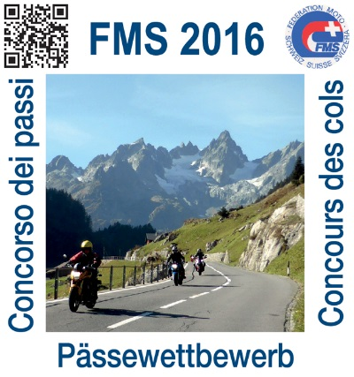 |  | 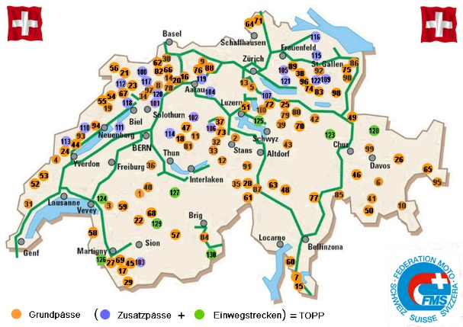
Adresse:
PLZ:
Wohnort:

Tel.:

Geb. Datum:

Mail:

Motorrad: |  |  |  | Medaillen: | Punkte |  | 8,000 | Bronze
 |  |  |  |  |  |  | 14,500 | Silber
Kontrollschild: |  |  |  |  |  |  | 24,500 | Gold

Erster Pass: |  |  | Datum:
Letzter Pass: |  |  | Datum:

Gefahrene Pässe: |  | 1 | (Seiten 2 - 5) |  |  | Mögliche Pässe: |  | 100

Erreichte Punktzahl: |  | 359 | (Punktetotal Seiten 2 - 5) |  |  | Mögliche Punktzahl: |  | 32,581

Medaille | aktuell | Unterwegs zu Bronze

FMS Pässefahren TOPP, Zusatzpässe und Strecken (siehe Seiten 6 + 7)
 |  | 359
Gef. Zusatzpässe / Strecken: |  | 0 | nicht berechtigt |  |  | Mögliche Pässe / Strecken: 30
Erreichte Punktzahl: |  | 0 |  |  |  | Mögliche Punktzahl: |  | 5,226
 |  | 1

Einwegstrecken 123 - 130
FMS-Pässewettbewerb 2016

Einwegstrecken TOPP (Erweiterung des Wettbewerbs zur Erreichung des Prädikats ToppfahrerIn)
Die Strecken dürfen während des Wettbewerbs gefahren werden. Sie zählen aber erst, wenn alle 100 Grundpässe befahren sind
Nr. | Ort | Befahren | Ja | Strecke | Länge | Passhöhe | Punkte | Punkte err.
123 | Calfeisental |  | 0 | Bad Ragaz - St. Martin - Bad Ragaz | 24 | 1,340 | 322 | 0
124 | Chaude, Col de |  | 0 | Villeneuve - Col de Chaude - Villeneuve | 14 | 1,621 | 227 | 0
125 | Gätterli |  | 0 | Gersau - Gätterli - Gersau | 7 | 1,190 | 83 | 0
126 | Gueulaz, Col de la |  | 0 | Le Châtelard - Finhaut - Gueulaz - retour | 12 | 1,970 | 236 | 0
127 | Griesalp |  | 0 | Reichenbach i.K. - Griesalp - retour | 14 | 1,408 | 197 | 0
128 | Partnun |  | 0 | Dalvazza - Partnun - Dalvazza | 17 | 1,775 | 302 | 0
129 | Sanetsch |  | 0 | Sion - Sanetschpass - Sion | 28 | 2,252 | 630 | 0
130 | Zwischbergental |  | 0 | Gondo - Bord - Furggu - retour | 12 | 1,881 | 226 | 0
 | Tot. befahrene Strecken, Nr. 123 - 130 |  | 0 |  |  |  | 2,223 | 0

126 | Info: Kurz vor Le Châtelard - Fahrtrichtung Frankreich - zweigt rechts die Strasse ab Richtung Emosson - Finhaut
127 | Vorsicht: Haarnadelkurven im letzten Strassenstück. Nicht als Eröffnungstour gedacht!
129 | Vorsicht: Der oberste Tunell kann glitschig sein, Sanetsch bei Trockenphase im Wallis befahren

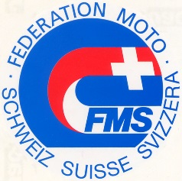
Die FMS vertritt seit mehr als 100 Jahren die Interessen
der MotorradfahrerInnen. Gemeinsam sind wir stark.
Auch deine Mitgliedschaft zählt.

